Description
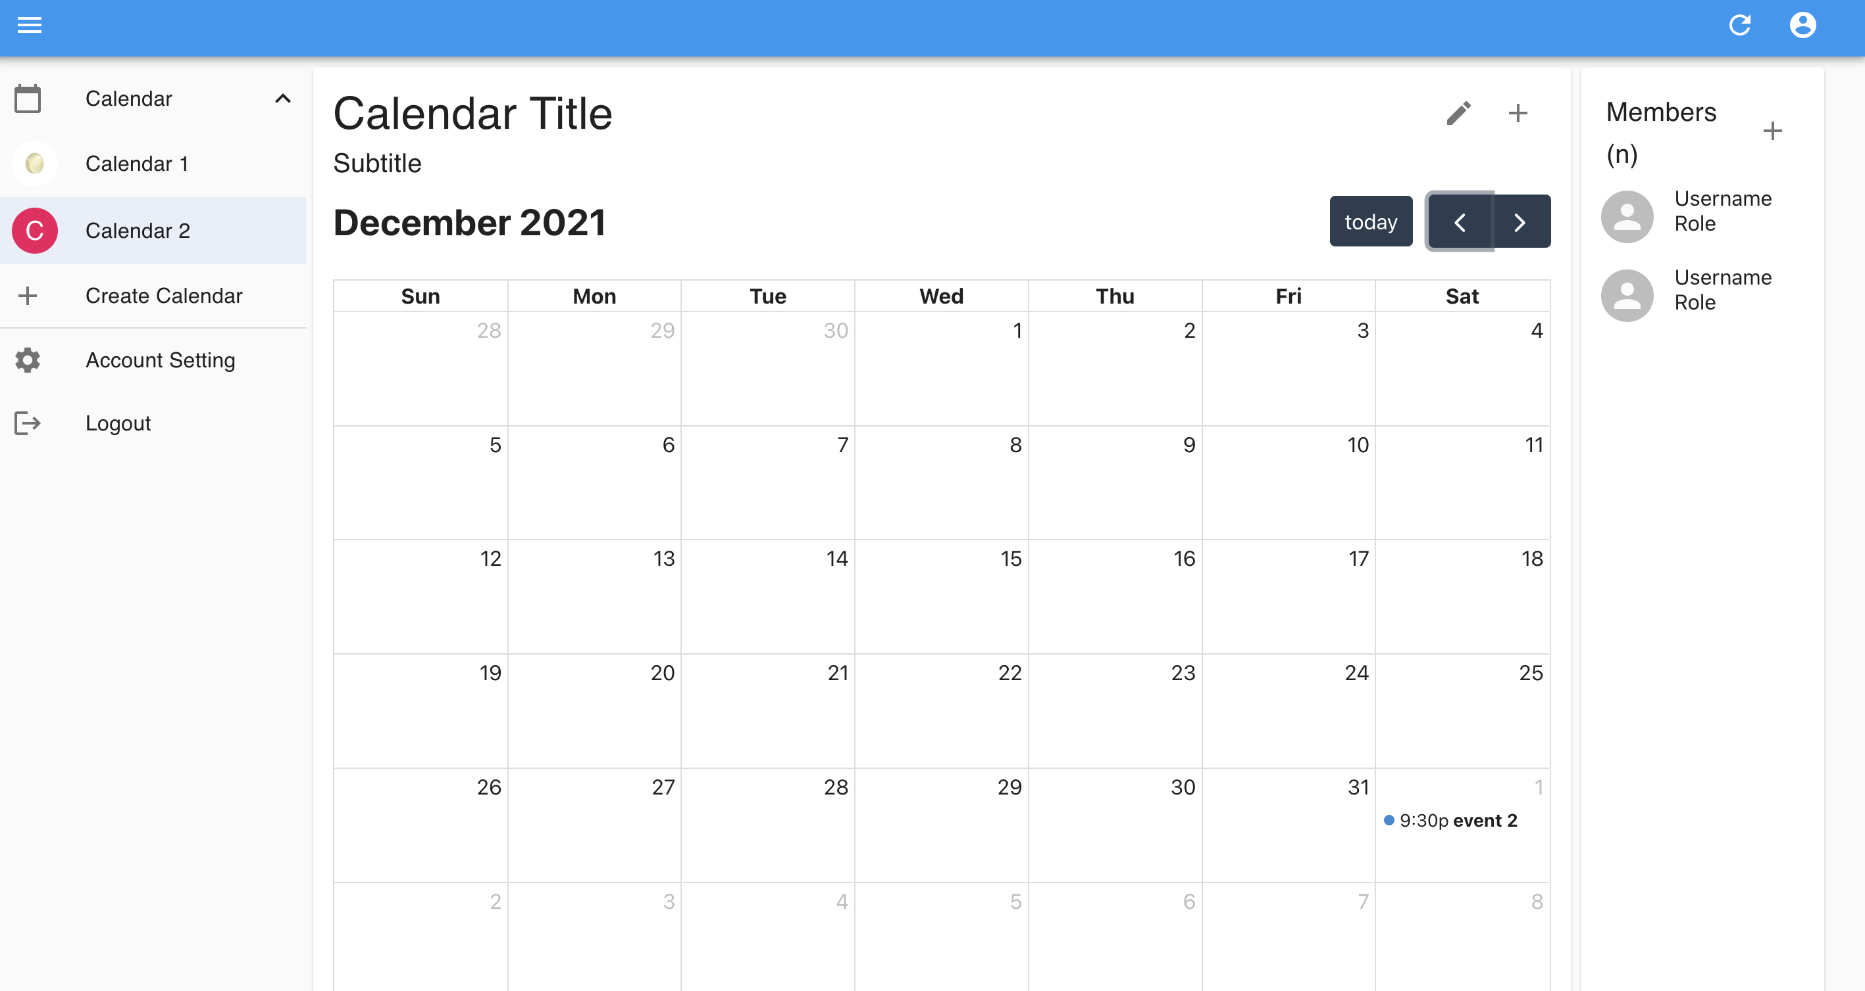
1
2
3
4
5
6
A
B
C
D
E
F
G
H
I
J
K
L
N
O
Comrade
P
Screen Description
1. main | 화면 전제 : 로그인 상태
 |  |  |  |  |  |  |  |  | Information
 |  |  |  |  |  |  |  |  | No | Description | Detail | Type | Display Condition
 |  |  |  |  |  |  |  |  | 1 | 일정 타이틀 | 선택 일정의 타이틀 | Text | 상시
 |  |  |  |  |  |  |  |  | 2 | 일정 소개 | 팀장이 작성 | Text | 상시
 |  |  |  |  |  |  |  |  | 3 | 현재 년월 |  | Text | 상시
 |  |  |  |  |  |  |  |  | 4 | 이벤트 목록 | 자신의 이벤트, 겹치는 이벤트 | Text | 상시
 |  |  |  |  |  |  |  |  | 5 | 참여 멤버 목록(n명) |  | Text | 상시 | Calendar members 배열 개수
 |  |  |  |  |  |  |  |  | 6 | 참여 멤버 |  | Text | 상시 | members.nickname, members.role

 |  |  |  |  |  |  |  |  | Control
 |  |  |  |  |  |  |  |  | No | Description | Detail | Type | Display Condition (Web) | Display Condition (Mobile) | Necessary
 |  |  |  |  |  |  |  |  | A | 일정 목록 숨기기/표시 |  | Image | 상시 | 상시 | -
 |  |  |  |  |  |  |  |  | B | 일정 캘린더 | 해당 캘린더 로드 | Text | A 일정 목록 표시 했을시 | A 일정 목록 표시 했을시
팀장일 경우 멤버편집 버튼 표시
모달창에서 멤버 편집 가능(복수 삭제 가능)
 |  |  |  |  |  |  |  |  | C | 일정 추가 | 일정 추가 페이지 로드 | Text | 상시 | 상시
 |  |  |  |  |  |  |  |  | D | 회정 정보 수정 | 회원 정보 수정 페이지 로드 | Text | 상시 | 네비 바 표시 시
 |  |  |  |  |  |  |  |  | E | 로그아웃 |  | Text | 상시 | 네비 바 표시 시
 |  |  |  |  |  |  |  |  | F | 이벤트 삭제 |  | Text | 이벤트 존재할 시 | 이벤트 존재할 시
 |  |  |  |  |  |  |  |  | G | 일정 일괄 추가 |  | Text | 상시 | 상시 |  | * 일정 일괄 추가 페이지만? 개별페이지도 ??
일정 없는 일자 클릭시
이벤트 확인 화면으로(K)
 |  |  |  |  |  |  |  |  | H | 현재 월로 이동 |  | Text | 상시 | 상시
 |  |  |  |  |  |  |  |  | I | 이전달 |  | Text | 상시 | 상시
 |  |  |  |  |  |  |  |  | J | 다음달 |  | Text | 상시 | 상시
 |  |  |  |  |  |  |  |  | K | 이벤트 확인 | 일별 캘린더로 이동 | Text | 이벤트 존재할 시 | 이벤트 존재할 시
 |  |  |  |  |  |  |  |  | L | 일정 멤버 추가 | 일정에 참여할 멤버 추가 | Text | 상시(인원 제한 둠(100명)) | 상시(인원 제한 둠(100명)) |  | *100명일때 추가 버튼 클릭시 알럿 추가
 |  |  |  |  |  |  |  |  | M | ?멤버 정보 확인 |  | Text | 상시 | 상시
 |  |  |  |  |  |  |  |  | N | 네비게이션바 숨기기/표시 |  | Text | (디폴트 : 표시) 상시 | (디폴트 : 숨김) 상시
 |  |  |  |  |  |  |  |  | O | 메인화면 | 메인화면 리로드 | Text | 상시 | 상시
 |  |  |  |  |  |  |  |  | P | D와 동일

 |  |  |  |  |  |  |  |  | * 회원 인증 토큰 어디에 저장? -> http only 쿠키로
 |  |  |  |  |  |  |  |  | * 이벤트 확인 화면에서 일정 추가 가능(G) (선택 날짜 넘겨줘야함)
 |  |  |  |  |  |  |  |  | * 확정된 이벤트 표시 방법

메인 화면 로드시 필요 정보 |  | middle
비표시 | 회원 인증 토큰 |  |  |  | Edit 캘린더 추가
 | 로그인 만료시간 |  |  |  | 달력 편집
 | 마지막 일정(캘린더) ID |  |  |  | 캘린더 1 | 팀장 | 캘린더 삭제 | 팀장 위임
 | userId |  |  |  | 캘린더2 | 팀원 | 멤버 탈퇴
표시 |  | user.calendars | events 객체 전부 | 자신의 이벤트
 | userImage
 | userName
 | calendars 배열 전부
 | 마지막 일정(캘린더) 객체 | events.calendar | events startTime~endTime 교집합 | 겹치는 이벤트

